基本内容
 | 活力值概念
 |  | 活力值是游戏中针对副本关卡的一个游戏指数，每次游戏角色进入副本关卡都需要扣除一定的活力值。当玩家的活力值不足，就无法进入副本了,只能PVP.聊天或进入不使用活力值（按次数）的活动本！
 |  | 由于咱们游戏每个副本可能由不同个数对局组成，所以以对局为单位来考虑活力消耗更精确。
 | 消耗活力值规则
 |  | 1.在副本入口检测玩家活力值是否大于进入该副本所需要的活力值，大于即可进入副本
 |  | 2.只要进本消耗1点活力值，副本成功结算时消耗(全部活力值-1)；副本失败时，副本失败结算时消耗（通过对局数/全部对局数*(全部活力值-1)）（向上取整）的活力值
 | 活力值自动恢复
 |  | 定义活力值恢复6点/小时
 |  | 具体回复方式：每10分钟恢复一点，若玩家在线则1点1点的恢复；玩家不在线则判定玩家下线时间与再次上线时间，计算出该段时间产出的活力值,若其溢出则加至满活力值，若未溢出则将产出的活力值直接加在玩家原有活力值上
这一段程序定一下 |  |  | 产出活力值公式= |  | （玩家重新上线时间-玩家下线时间）
 |  |  |  |  | 单位恢复活力值时间（10min） |  |  |  | 注： | （玩家重新上线时间-玩家下线时间）表示玩家离线时间（单位为min）
 |  | 玩家离线获得的活力直接加在玩家的活力值上,不足以恢复的活力的额外时间(不足10分钟)则记录在剩余时间上,剩余倒计时变为=3600/每小时恢复活力数-额外时间
 |  | 剩余倒计时变为=3600/每小时恢复活力数-额外时间 |  |  |  |  | (单位:秒) | 容许一定的时间偏差.
30/120
30/150
+
 | 界面
活力值增加:03:59
 |  | 活力值(icon):

+
 |  | 多语言: | 活力值增加: |  | energy_ hint
 |  | 进度条显示出当前活力值占总活力值上限的比例，蓝色部分为当前活力值
 |  | 30为玩家当前活力值，150为活力值上限
 |  |  | 点击则弹出活力值药使用界面

 |  | 当活力进入恢复状态时,自动恢复活力倒计时开始显示,每当倒计时结束后增加1点活力,活力值达到上限时,则不再自动恢复,也不会显示倒计时
 | 点击显示恢复时间 | 进入自动回复状态时，点击活力值条才会弹出该回复时间tips,持续10秒，时间结束后则自动消失，平时不显示.
活力值恢复
玩家是否在线
活力值每10min
恢复1点
通过玩家离线时间计算计算出
该段时间可产出的活力值总量
（产出活力值总量+玩家下线
时活力值)是否>=活力值上限
玩家再上线时，活力值
恢复至活力值上限值
玩家再上线时，活力值
恢复至（产出活力值总
量+玩家下线时活力值,
下次恢复活力值的时间.
活力值是否溢出
活力值完全不恢复
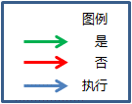
 |  | 活力值恢复流程图

 | 活力值投放方式
 |  | 1.固定单位时间恢复固定活力值
 |  | 2.特定时间点投放固定活力值给玩家（3次共150点左右，领取条件：若玩家在活动时间在线,则系统通过每日任务向玩家发送活力值.可通过特殊任务来领取,具体见任务文档）
 |  | 3.玩家rmb购买活力药(可通过商店购买或者直接用付费货币购买)
 |  | 4.特定节日或特殊活动赠送（领取条件：根据具体活动界面和活力投放规则来定）

 | 玩家升级获得活力
 |  | 1,玩家升级时也能额外获得活力值,这部分活力获得的数值通过配置对应不同的玩家等级实现.
 | 活力值上限
 |  | 150 | 目前所有玩家等级暂定150点上限,每个玩家等级可通过配置表配置其对应的活力上限
 |  | （每个等级单独配置，具体见配置表,可合并至playerAttr.csv）

 | 对局活力值消耗对应关系
 |  | 普通对局副本 | 6 |  |  |  | 通过副本配置实现
 |  | 困难对局副本 | 12 | （产出期望价值为普通本的2倍）
 |  | 活动副本 | 6
+
+
 | 具体活力值药 | 使用条件：玩家活力值使用次数未达到上限
 |  | 活力值药可回复最大活力值 |  |  | 450
 |  |  | 每日最多使用个数 | 回复量
 |  | 小活力值药 | 10 | 12
 |  | 中活力值药 | 5 | 30
 |  | 大活力值药 | 3 | 60

 |  | 活力药使用次数在每日0点重置
 | 活力值特殊溢出方式
 |  | 活力值溢出的情况：玩家在拥有一定活力值时（未达到上限的活力值），使用活力值药或通过活动使活力值超过活力值上限
 |  | 特殊规则： | 1.活力值溢出时，活力值不自动恢复
 |  |  | 活力值可用因为领取活动奖励,使用道具等方式超出上限. |  |  |  |  | 当前可用活力值不可超过5000
 |  | 多语言 | 当使用任何可使活力达到5000以上的操作时,则使操作不可完成,并弹出通用警告形式提示框,提示内容为"活力值已达到最大数量." |  |  |  |  |  |  |  | im_recordhuoli_002
 |  |  | 当玩家因为升级导致活力值达到5000以上时，超出5000的部分不会获得
 |  |  | 此规则不适用于邮箱，邮箱处理方式见《邮箱系统设计》文档

 | 活力补充 | 点击"活力界面的加号按钮"
 |  |  | 弹出 活力值药使用界面

 | 活力值道具icon：符合通用道具icon逻辑，不支持tips |  |  |  |  |  | 点击可以使用该类型的活力道具
补充活力
X

本日剩余次数 3
使用
5

已达到上限
使用
5
 |  |  |  |  |  |  | 因为已达到上限,按钮点击后不再消耗道具
 |  |  |  |  |  |  | 点击弹出提示:已到达上限

5
本日剩余次数3
购买使用

 |  |  |  |  |  |  | 点击将可以使用。

 | 使用按钮（可使用,不可使用,购买使用）
 |  | 控件类型
 |  |  | 按钮
 |  | 显示位置
 |  |  | 见示意图
 |  | 按钮文案
 |  | 多语言 | 使用 |  | exp_use
 |  | 多语言 | 购买使用 |  | energy_button_buy&use
 |  | 多语言 | 已达到上限 |  | energy_times_enough
 |  | 多语言 | 本日剩余次数 |  | energy_times
 |  | 多语言 | 补充活力 |  | energy_supple
 |  | 按钮操作
 |  |  | 1，点击使用按钮时将补充该道具所对应的活力数量
 |  |  | 活力道具消耗掉后将降低一个道具数量，同时本日使用限制将降低1个数量
 |  | 活力值药今日已不可继续使用
 |  |  | 在剩余数量位置出现“已达到上限”此时点击提示"已达到上限"
 |  | 活力值药今日仍可继续使用
 |  |  | 该种类的活力值药道具数量不为0
 |  |  |  | 则直接使用选中数量的活力药,一次使用一个

 |  |  | 该种类活力值药已经用光

 |  |  |  | 右边出现的购买按钮弹出确认二级界面是否需要购买一瓶活力药水
 |  |  |  | 点击确认后则能获得一瓶活力药水并使用.
 |  |  |  | 快速购买并使用的价格与商城价格相同(全价)
 |  |  |  | *当商城有折扣活动时,快速购买价格也会变动.

 |  | 按钮三态 | 常态
使用

 |  |  | 按下
使用

 |  |  | 不可用

 |  | 当药水有剩余数量时,玩家可以点击药水使用,一次使用一个,此时显示"使用"
 |  | 当药水有剩余次数时且药水道具数量为0时,玩家可以点击药水使用,一次使用一个,此时按钮变化变为"购买&使用"按钮
 |  | 当活力药已无剩余使用次数，且玩家未拥有此活力药时，按钮显示为购买使用，点击按钮，提示已达到上限 |  |  |  |  |  |  |  | energy_times_enough
 | 多语言 | 当本日已达到使用次数上限时,按钮点击使用后弹出提示已达到上限. |  |  |  |  |  | energy_times_enough

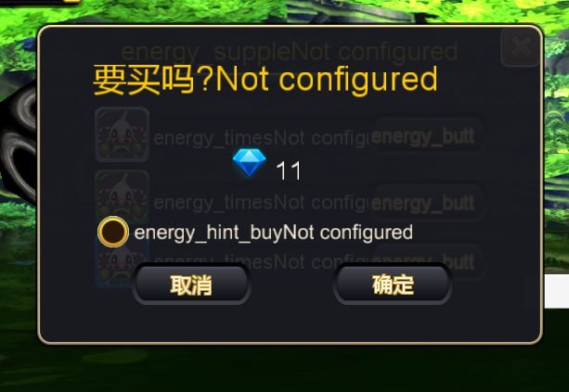
 |  | 当在活动副本,主界面,副本界面等,含有活力值UI中都可以进行活力购买,会在屏幕的右边弹出活力购买与使用界面
 | 显示规则 | 存在模态,激活后作为活动可用

 | 窗口类型 | 二级界面 | (包含模态)

 | 显示文案
 | 多语言 | 购买并使用一个XXX么? 第二行显示具体的道具及价格数量 |  |  |  |  |  | energy_hint_buy
 |  | XXX通过格式检索出来为该道具的名称
 |  | 钻石使用ICON图标, 活力药剂,为该道具的名称.

 | 显示规则 | 当在活动副本,主界面,副本界面等,含有活力值UI中都可以进行活力购买,会在屏幕的右边弹出活力购买与使用界面
 |  | 存在模态,激活后作为活动可用
 | 多语言 | 按钮 | ui_queding
 |  |  | ui_quxiao
 | 勾选功能
 |  | 单选控件
 | 文本
 | 多语言 |  | 本次登录不再提示该界面 |  |  | energy_hint_unhint
 | 操作 | 该选项后,本次二级界面提示如果点击确认,那么直到下次启动游戏点击购买不再弹出这个界面.

 |  |  | 操作流程
 |  |  |  | 在活力值界面中点击活力药水对应的使用按钮可以使用该道具.
 |  |  |  | 每次使用道具,会减少界面中活力值道具使用次数,与活力值道具数量。
svn://192.168.199.122/cms/language/翻译需求.xlsx |  |  |  | 玩家点击界面中右侧的"使用"按钮时，分为几种情况
 |  |  | 背包使用
 |  |  |  | 玩家也可以打开背包直接通过背包中的使用逻辑来使用背包中的ICON.

 | 活力值推送 | 当活力值恢复满时，通过手机桌面向玩家推送 活力值已满，大爷快来玩吧！的推送信息 具体见提示信息 im_recordhuoli_001

反馈
UI界面,快速使用界面
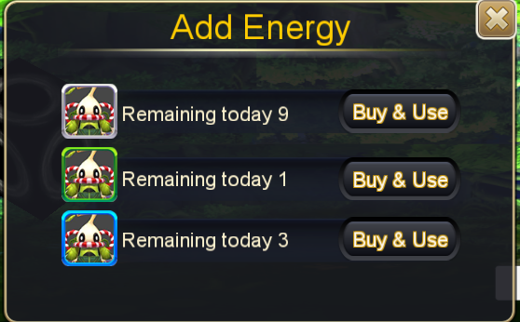

表现添加 | 多语言 | 购买和使用购买时,需要增加一个活力值增加的弹出提示 | 活力值增加 {0} 点 | energy_get

界面布局调整 | 三个活力值档位购买间隙太窄,需要调节上下间隙

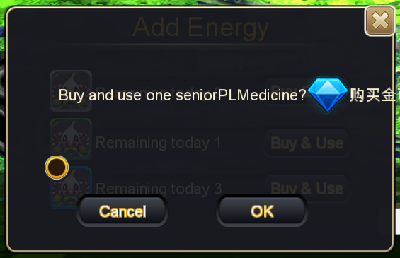

提示信息界面
按钮功能 | 提示购买二级界面,上面的关闭按钮功能没有实现, 解决:这个功能界面没有关闭按钮.
字体超出问题 | 已经通过调整排面解决.目前钻石价格显示在第二行
活力倒计时 | 已验收通过

背包使用

